Karte
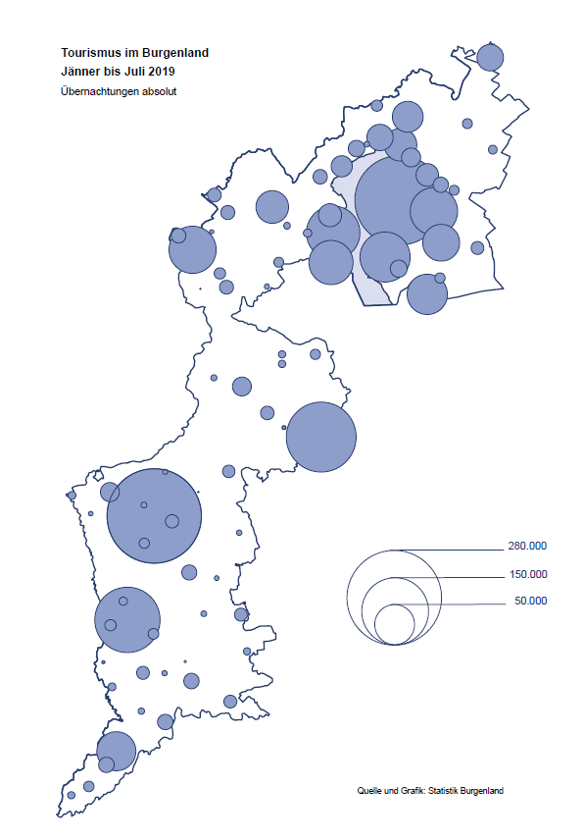

Bgld
Ankünfte nach Unterkunftsart |  |  |  |  |  |  |  | Übernachtungen nach Unterkunftsart |  |  |  |  |  |  |  | Daten für Grafik 2:
Juli 2019 |  |  |  |  |  |  |  | Juli 2019 |  |  |  |  |  |  |  |  | Monat | 2019 | 2018 | Ø 2008-2018 | 2018 | 2017 | 2016 | 2015 | 2014 | 2013 | 2012 | 2011 | 2010 | 2009 | 2008

Unterkunftsart | Ankünfte |  |  |  |  |  |  | Unterkunftsart | Übernachtungen |  |  |  |  |  |  |  |  | 1,758,335 | 3,050,564 | 2,942,791 | 3,050,564 | 3,092,657 | 3,084,025 | 2,914,691 | 2,912,637 | 2,853,243 | 2,938,655 | 2,933,357 | 2,911,034 | 2,866,984 | 2,812,852
 | Inländer |  | Ausländer |  | insgesamt |  |  |  | Inländer |  | Ausländer |  | insgesamt
 | 2018 | 2019 | 2018 | 2019 | 2018 | 2019 | % |  | 2018 | 2019 | 2018 | 2019 | 2018 | 2019 | % | Jänner | 1 | 142,561 | 145,246 | 133,615 | 145,246 | 145,386 | 144,674 | 134,038 | 133,981 | 132,179 | 136,230 | 128,519 | 131,684 | 122,258 | 115,574
 |  |  |  |  |  |  |  |  |  |  |  |  |  |  |  | Feber | 2 | 140,588 | 142,295 | 135,302 | 142,295 | 142,728 | 145,581 | 135,782 | 142,631 | 131,305 | 135,387 | 132,050 | 130,518 | 123,475 | 126,575
Burgenland | 105,565 | 106,640 | 34,537 | 37,866 | 140,102 | 144,506 | 3.1% | Burgenland | 307,759 | 304,387 | 124,208 | 125,545 | 431,967 | 429,932 | -0.5% | März | 3 | 163,253 | 168,732 | 153,629 | 168,732 | 155,317 | 173,021 | 148,988 | 147,200 | 164,265 | 148,907 | 139,865 | 155,416 | 138,932 | 149,276
Gewerbl. Beherbergungsbetrieb | 68,902 | 69,612 | 19,281 | 22,142 | 88,183 | 91,754 | 4.0% | Gewerbl. Beherbergungsbetrieb | 173,574 | 162,630 | 65,384 | 66,658 | 238,958 | 229,288 | -4.0% | April | 4 | 244,826 | 224,025 | 204,805 | 224,025 | 232,034 | 202,440 | 201,029 | 212,756 | 185,187 | 215,698 | 211,430 | 193,387 | 206,323 | 168,549
5/4-Stern | 36,972 | 36,510 | 10,327 | 12,159 | 47,299 | 48,669 | 2.9% | 5/4-Stern | 101,398 | 90,550 | 38,092 | 39,088 | 139,490 | 129,638 | -7.1% | Mai | 5 | 283,418 | 306,488 | 292,060 | 306,488 | 278,950 | 328,809 | 292,559 | 285,056 | 297,188 | 278,023 | 257,616 | 283,574 | 289,084 | 315,313
3-Stern | 25,781 | 26,565 | 7,092 | 8,261 | 32,873 | 34,826 | 5.9% | 3-Stern | 57,677 | 57,027 | 20,926 | 21,717 | 78,603 | 78,744 | 0.2% | Juni | 6 | 353,757 | 312,160 | 303,528 | 312,160 | 347,452 | 298,750 | 304,686 | 319,646 | 276,693 | 292,628 | 343,074 | 294,830 | 286,635 | 262,249
2/1-Stern | 6,149 | 6,537 | 1,862 | 1,722 | 8,011 | 8,259 | 3.1% | 2/1-Stern | 14,499 | 15,053 | 6,366 | 5,853 | 20,865 | 20,906 | 0.2% | Juli | 7 | 429,932 | 431,967 | 419,101 | 431,967 | 436,808 | 437,717 | 417,086 | 403,168 | 408,674 | 409,575 | 413,893 | 419,841 | 420,238 | 411,149
Privatquartier nicht auf Bauernhof | 5,795 | 6,138 | 1,968 | 1,752 | 7,763 | 7,890 | 1.6% | Privatquartier nicht auf Bauernhof | 14,219 | 14,948 | 7,531 | 7,166 | 21,750 | 22,114 | 1.7% | Aug | 8 |  | 486,508 | 504,986 | 486,508 | 503,565 | 510,434 | 483,048 | 494,104 | 488,499 | 519,743 | 517,405 | 525,560 | 512,657 | 513,324
Privatquartier auf Bauernhof | 2,620 | 2,910 | 849 | 935 | 3,469 | 3,845 | 10.8% | Privatquartier auf Bauernhof | 7,150 | 8,311 | 3,944 | 3,899 | 11,094 | 12,210 | 10.1% | Sept | 9 |  | 294,404 | 282,073 | 294,404 | 306,558 | 299,008 | 282,739 | 260,716 | 264,879 | 291,135 | 281,631 | 278,944 | 280,762 | 262,031
Campingplatz | 18,306 | 17,512 | 7,508 | 7,859 | 25,814 | 25,371 | -1.7% | Campingplatz | 56,521 | 55,389 | 22,071 | 22,341 | 78,592 | 77,730 | -1.1% | Okt | 10 |  | 217,367 | 210,252 | 217,367 | 218,450 | 217,470 | 203,272 | 206,019 | 203,858 | 211,959 | 211,883 | 214,636 | 205,217 | 202,645
Kurheim der Sozialvers.träger | 457 | 274 | 1 | 1 | 458 | 275 | -40.0% | Kurheim der Sozialvers.träger | 11,981 | 8,291 | 7 | 19 | 11,988 | 8,310 | -30.7% | Nov | 11 |  | 183,958 | 171,903 | 183,958 | 181,241 | 179,370 | 171,475 | 171,477 | 179,421 | 179,009 | 165,174 | 163,604 | 153,273 | 162,933
Private und öffentliche Kurheime | 1,026 | 1,784 | 6 | 13 | 1,032 | 1,797 | 74.1% | Private und öffentliche Kurheime | 15,640 | 26,745 | 42 | 134 | 15,682 | 26,879 | 71.4% | Dez | 12 |  | 137,414 | 131,535 | 137,414 | 144,168 | 146,751 | 139,989 | 135,883 | 121,095 | 120,361 | 130,817 | 119,040 | 128,130 | 123,234
Jugendherberge | 1,055 | 1,218 | 805 | 905 | 1,860 | 2,123 | 14.1% | Jugendherberge | 3,575 | 4,972 | 1,362 | 1,321 | 4,937 | 6,293 | 27.5%
Ferienwohnung, Ferienhaus | 5,959 | 5,837 | 3,553 | 3,441 | 9,512 | 9,278 | -2.5% | Ferienwohnung, Ferienhaus | 22,034 | 20,264 | 22,802 | 20,909 | 44,836 | 41,173 | -8.2% | Überschrift1: | Übernachtungen im Burgenland 2015
Sonstige Unterkunft | 1,445 | 1,355 | 566 | 818 | 2,011 | 2,173 | 8.1% | Sonstige Unterkunft | 3,065 | 2,837 | 1,065 | 3,098 | 4,130 | 5,935 | 43.7% | Überschrift2: | im Vergleich zu 2015 und Ø 2005-2015

Übernachtungen im Juli nach Unterkunftsarten
Übernachtungen nach Monaten
 | Ø 2008-2018 | 2018 | 2019
Jänner | 133,615 | 145,246 | 142,561
Feber | 135,302 | 142,295 | 140,588
März | 153,629 | 168,732 | 163,253
April | 204,805 | 224,025 | 244,826
Mai | 292,060 | 306,488 | 283,418
Juni | 303,528 | 312,160 | 353,757
Juli | 419,101 | 431,967 | 429,932
Aug | 504,986 | 486,508
Sept | 282,073 | 294,404
Okt | 210,252 | 217,367
Nov | 171,903 | 183,958
Dez | 131,535 | 137,414
 |  |  |  |  |  |  |  |  |  |  |  |  |  |  |  | Daten für Grafik 1:
 |  |  |  |  |  |  |  |  |  |  |  |  |  |  |  |  | 2019 | 2018
 |  |  |  |  |  |  |  |  |  |  |  |  |  |  |  | 5/4-Stern | 129,638 | 139,490
 |  |  |  |  |  |  |  |  |  |  |  |  |  |  |  | 3-Stern | 78,744 | 78,603
 |  |  |  |  |  |  |  |  |  |  |  |  |  |  |  | 2/1-Stern | 20,906 | 20,865
 |  |  |  |  |  |  |  |  |  |  |  |  |  |  |  | Privatquartier | 34,324 | 32,844
 |  |  |  |  |  |  |  |  |  |  |  |  |  |  |  | Campingplatz | 77,730 | 78,592
 |  |  |  |  |  |  |  |  |  |  |  |  |  |  |  | Kurheim, Erhol. | 35,189 | 27,670
 |  |  |  |  |  |  |  |  |  |  |  |  |  |  |  | Sonst. Unterk. | 53,401 | 53,903

 |  |  |  |  |  |  |  |  |  |  |  |  |  |  |  | Kontrolle | 429,932 | 431,967

6 |  |  |  |  |  |  |  |  | 7

Übernachtungen im Burgenland im November |  |  |  |  |  |  |  |  | Übernachtungen im Burgenland 2011
nach Unterkunftsarten |  |  |  |  |  |  |  |  | im Vergleich zu 2010 und Ø 2000-2010

Gemeinde20
Die 20 Gemeinden mit den meisten Übernachtungen
Juli 2019

Gemeinde | Ankünfte |  |  | Übernachtungen
 | 2018 | 2019 | % | 2018 | 2019 | %

Podersdorf am See | 28,413 | 28,781 | 1.3% | 91,517 | 92,195 | 0.7%
Bad Tatzmannsdorf | 7,965 | 7,231 | -9.2% | 44,685 | 38,691 | -13.4%
Lutzmannsburg | 10,277 | 10,456 | 1.7% | 28,279 | 27,888 | -1.4%
Rust | 10,855 | 10,681 | -1.6% | 28,159 | 26,847 | -4.7%
Mörbisch am See | 8,367 | 9,215 | 10.1% | 25,945 | 26,495 | 2.1%
Illmitz | 7,205 | 6,994 | -2.9% | 24,851 | 23,983 | -3.5%
Stegersbach | 6,108 | 6,927 | 13.4% | 17,865 | 20,813 | 16.5%
Pamhagen | 2,286 | 2,626 | 14.9% | 14,058 | 13,467 | -4.2%
Frauenkirchen | 5,829 | 5,169 | -11.3% | 13,421 | 12,434 | -7.4%
Jennersdorf | 4,469 | 4,618 | 3.3% | 11,845 | 11,702 | -1.2%
Bad Sauerbrunn | 1,140 | 1,319 | 15.7% | 10,451 | 10,417 | -0.3%
Eisenstadt | 3,278 | 4,364 | 33.1% | 5,778 | 9,483 | 64.1%
Neusiedl am See | 3,022 | 3,399 | 12.5% | 8,307 | 8,983 | 8.1%
Sankt Andrä am Zicksee | 1,716 | 1,310 | -23.7% | 9,116 | 7,731 | -15.2%
Parndorf | 3,449 | 4,977 | 44.3% | 4,722 | 6,713 | 42.2%
Oggau am Neusiedler See | 2,173 | 2,219 | 2.1% | 6,023 | 6,582 | 9.3%
Jois | 2,636 | 2,863 | 8.6% | 6,184 | 6,579 | 6.4%
Purbach am Neusiedler See | 1,922 | 2,017 | 4.9% | 4,835 | 5,055 | 4.6%
Weiden am See | 2,240 | 1,137 | -49.2% | 8,192 | 4,479 | -45.3%
Breitenbrunn | 1,345 | 1,658 | 23.3% | 3,910 | 4,154 | 6.2%

Die 10 Gemeinden mit den meisten Übernachtungen im Juli
 |  |  |  |  |  |  |  | Daten für Grafik: | 2018 | 2019 | 2018 | 2019
 |  |  |  |  |  |  | 1 | Podersdorf am See | 91,517 | 92,195 | 69.7 | 68.1
 |  |  |  |  |  |  | 2 | Bad Tatzmannsdorf | 44,685 | 38,691 | 34.0 | 28.6
 |  |  |  |  |  |  | 3 | Lutzmannsburg | 28,279 | 27,888 | 21.5 | 20.6
 |  |  |  |  |  |  | 4 | Rust | 28,159 | 26,847 | 21.4 | 19.8
 |  |  |  |  |  |  | 5 | Mörbisch am See | 25,945 | 26,495 | 19.8 | 19.6
 |  |  |  |  |  |  | 6 | Illmitz | 24,851 | 23,983 | 18.9 | 17.7
 |  |  |  |  |  |  | 7 | Stegersbach | 17,865 | 20,813 | 13.6 | 15.4
 |  |  |  |  |  |  | 8 | Pamhagen | 14,058 | 13,467 | 10.7 | 9.9
 |  |  |  |  |  |  | 9 | Frauenkirchen | 13,421 | 12,434 | 10.2 | 9.2
 |  |  |  |  |  |  | 10 | Jennersdorf | 11,845 | 11,702 | 9.0 | 8.6
 |  |  |  |  |  |  |  | restliche Gemeinden | 131,342 | 135,417 | 100.0 | 100.0

 |  |  |  |  |  |  |  | Insgesamt | 431,967 | 429,932

16

Karte InlAusl
